Overflow (16 bitów)
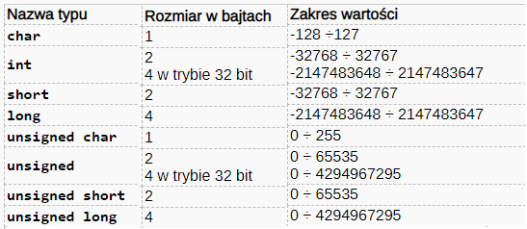
 |  | 16 bitów: od -32768 do 32767

 | 1 | 1 | 1 | 1 | 1 | 1 | 1 | 1 | 1 | 1 | 1 | 1 | 1
 | 0 | 1 | 1 | 1 | 1 | 1 | 1 | 1 | 1 | 1 | 1 | 1 | 1 | 1 | 1 | 1 | 32767
 | 0 | 0 | 0 | 0 | 0 | 0 | 0 | 0 | 0 | 0 | 0 | 0 | 1 | 1 | 0 | 0 | 12
 |  | 0 | 0 | 0 | 1 | 0 | 0 | 0 | 0 | 0 | 0 | 0 | 1 | 0 | 1 | 1 | overflow

 | ZU2

 | 1 | 1 | 1 | 1 | 1 | 1 | 1 | 1 | 1 | 1 | 1 | 1 | 1
 | 0 | 1 | 1 | 1 | 1 | 1 | 1 | 1 | 1 | 1 | 1 | 1 | 1 | 1 | 1 | 1 | 32767
 | 1 | 1 | 1 | 1 | 1 | 1 | 1 | 0 | 0 | 0 | 0 | 0 | 1 | 1 | 0 | 0 | -500
 | 0 | 1 | 1 | 1 | 1 | 1 | 1 | 0 | 0 | 0 | 0 | 0 | 1 | 0 | 1 | 1 | 32267

500 | 0 | 0 | 0 | 0 | 0 | 0 | 0 | 1 | 1 | 1 | 1 | 1 | 0 | 1 | 0 | 0 | NKB
-500 | 1 | 0 | 0 | 0 | 0 | 0 | 0 | 1 | 1 | 1 | 1 | 1 | 0 | 1 | 0 | 0 | ZM
-500 | 1 | 1 | 1 | 1 | 1 | 1 | 1 | 0 | 0 | 0 | 0 | 0 | 1 | 0 | 1 | 1 | U1
-500 | 1 | 1 | 1 | 1 | 1 | 1 | 1 | 0 | 0 | 0 | 0 | 0 | 1 | 1 | 0 | 0 | U2

